Рус
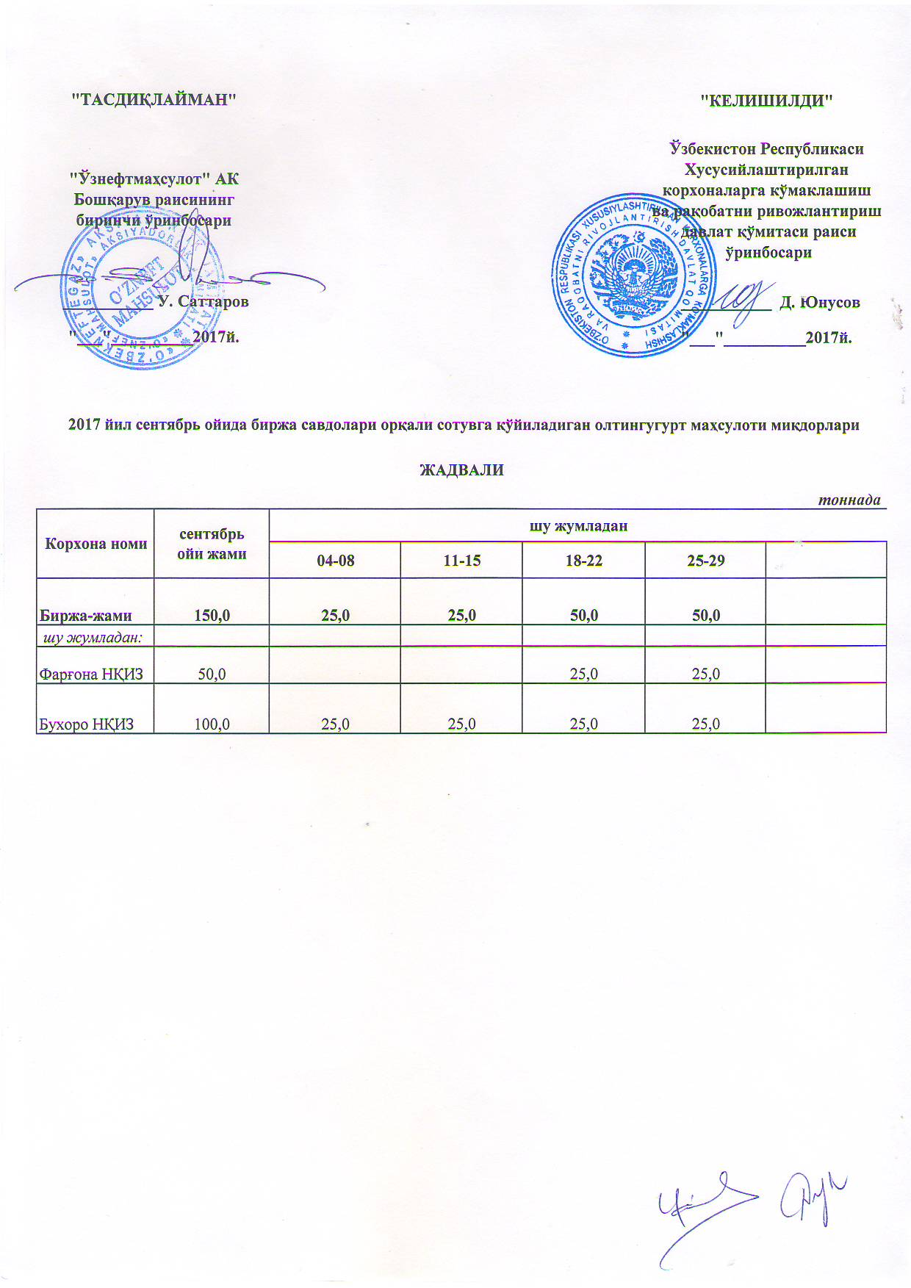
График выставления на биржевые торги серы
 |  |  |  |  |  | тонна
Наименование | сентябрь | в том числе
 |  | 04-08 | 11-15 | 18-22 | 25-29
Всего | 150.0 | 25.0 | 25.0 | 50.0 | 50.0
в том числе:
Фаргенский НПЗ | 50.0 |  |  | 25.0 | 25.0
Бухарский НПЗ | 100.0 | 25.0 | 25.0 | 25.0 | 25.0

